Sheet2
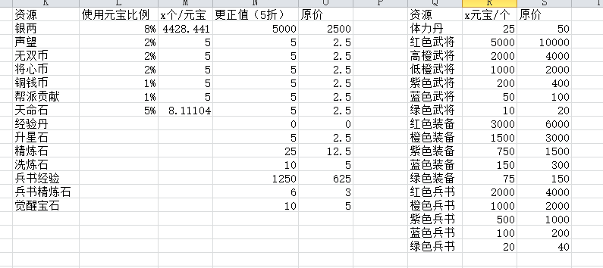
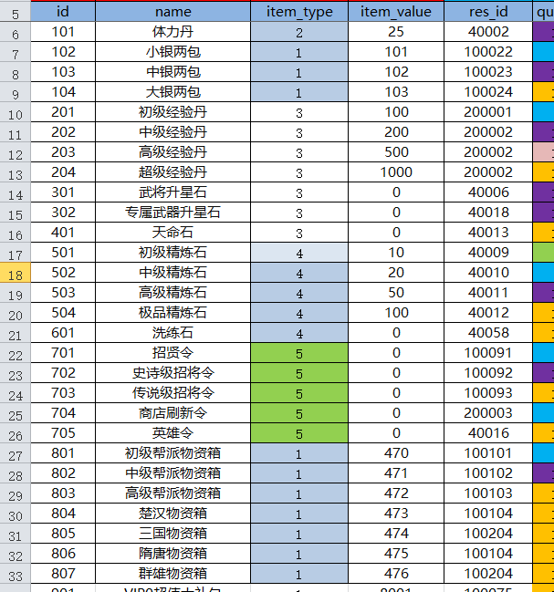

 |  | 2001 | 绿武器1
101 | 体力丹 | 2002 | 绿衣服1
201 | 初级经验丹 | 2003 | 绿头盔1
202 | 中级经验丹 | 2004 | 绿鞋子1
203 | 高级经营丹 | 3001 | 蓝武器1
301 | 升星石 | 3002 | 蓝衣服1
401 | 天命石 | 3003 | 蓝头盔1
501 | 初级精炼石 | 3004 | 蓝鞋子1
502 | 中级精炼石 | 3011 | 蓝武器2
503 | 高级精炼石 | 3012 | 蓝衣服2
504 | 极品精炼石 | 3013 | 蓝头盔2
601 | 洗练石 | 3014 | 蓝鞋子2
801 | 初级帮派物资箱 | 4001 | 紫武器1
802 | 中级帮派物资箱 | 4002 | 紫衣服1

803 | 高级帮派物资箱 | 4003 | 紫头盔1
804 | 楚汉物资箱 | 4004 | 紫鞋子1
805 | 三国物资箱 | 4011 | 紫武器2
806 | 隋唐物资箱 | 4012 | 紫衣服2
807 | 群雄物资箱 | 4013 | 紫头盔2
701 | 招贤令 | 4014 | 紫鞋子2
702 | 史诗级招将令 | 4021 | 紫武器3
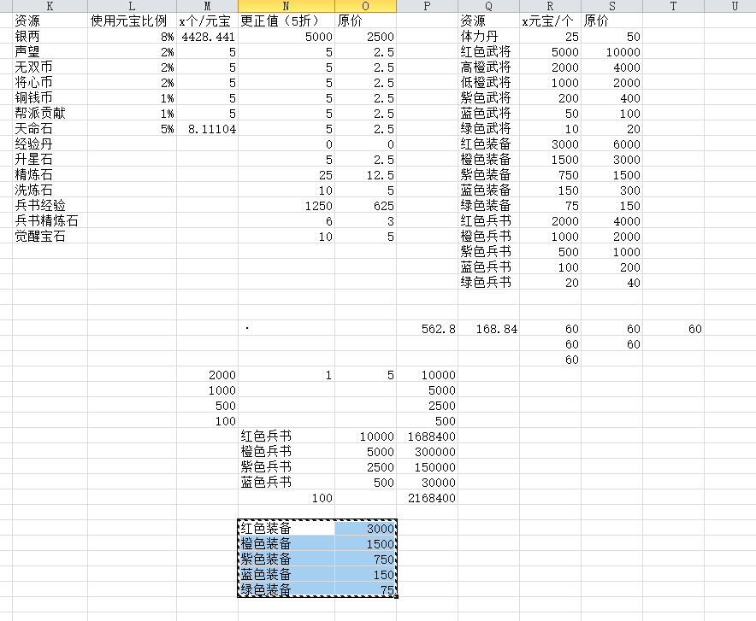
703 | 传说级招将令 | 4022 | 紫衣服3
 |  | 4023 | 紫头盔3
 |  | 4024 | 紫鞋子3
 |  | 5001 | 橙武器1
 |  | 5002 | 橙衣服1
 |  | 5003 | 橙头盔1
 |  | 5004 | 橙鞋子1
 |  | 5011 | 橙武器2
 |  | 5012 | 橙衣服2
 |  | 5013 | 橙头盔2
 |  | 5014 | 橙鞋子2
 |  | 5021 | 橙武器3
 |  | 5022 | 橙衣服3
 |  | 5023 | 橙头盔3
 |  | 5024 | 橙鞋子3

